Баг-репорты
ID | Название БР | Серьезность | Статус | Предусловия | Шаги воспроизведения | Ожидаемый результат | Фактический результат | Окружение | Вложения
YANMESTO-1 | Окно "Редактировать профиль": Текущие данные профиля не отображаются | Высокий | Открыт | 1. Пользователь авторизован в системе 2. Открыта главная страница | 1. Нажать на кнопку редактирования профиля | В полях "Имя" и "Занятие" отображаются текущие данные пользователя | Поля "Имя" и "Занятие" пустые | Windows 10 Pro (22H2 | ОС 19045.6456 | x64) Opera Core (125.0.5729.58)
YANMESTO-2 | Окно "Редактировать профиль": Новые данные профиля не сохраняются | Блокирующий | Открыт | 1. Пользователь авторизован в системе 2. Открыта главная страница | 1. Нажать на кнопку редактирования профиля 2. Ввести любые lданные в поля "Имя" и "Занятие" 3. Нажать на кнопку "Сохранить" | Новые имя и занятие отображаются в профиле | Новые имя и занятие не сохранились, в профиле отображаются старые данные | Windows 10 Pro (22H2 | ОС 19045.6456 | x64) Opera Core (125.0.5729.58)
YANMESTO-3 | Окно "Редактировать профиль": кнопка сохранить остаётся активной при очистке поля "Имя" | Высокий | Открыт | 1. Пользователь авторизован в системе 2. Открыта главная страница | 1. Нажать на кнопку редактирования профиля 2. Ввести любые имя и занятие 3. Стереть имя 4. Нажать на кнопку "Сохранить" | Кнопка "Сохранить" становится неактивной | Кнопка остаётся активной | Windows 10 Pro (22H2 | ОС 19045.6456 | x64) Opera Core (125.0.5729.58) | 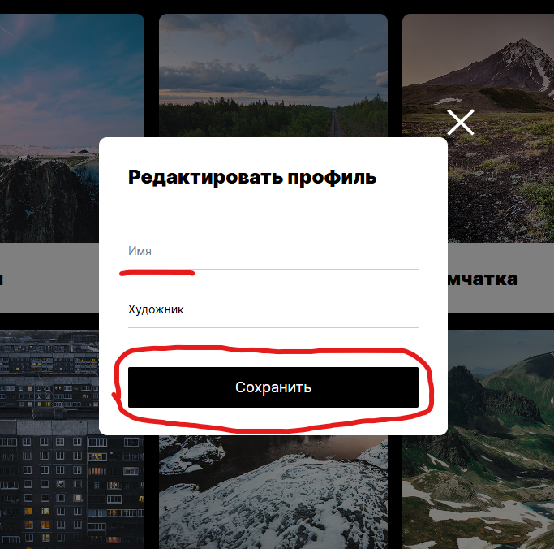
YANMESTO-4 | Окно "Редактировать профиль": некорректное сообщение валидации полей "Имя" и "Занятие" | Незначительный | Открыт | 1. Пользователь авторизован в системе 2. Открыта главная страница | 1. Нажать на кнопку редактирования профиля 2. Ввести в поле "Имя" и/или "Занятие" значения длинной в 1 символ | Под полями появляется сообщение об ошибке "Недопустимое количество символов" | Под полями появляется сообщение об ошибке в виде: "Текст не должен быть короче 2 симв. Длина текста сейчас: 1 символ." | Windows 10 Pro (22H2 | ОС 19045.6456 | x64) Opera Core (125.0.5729.58) | 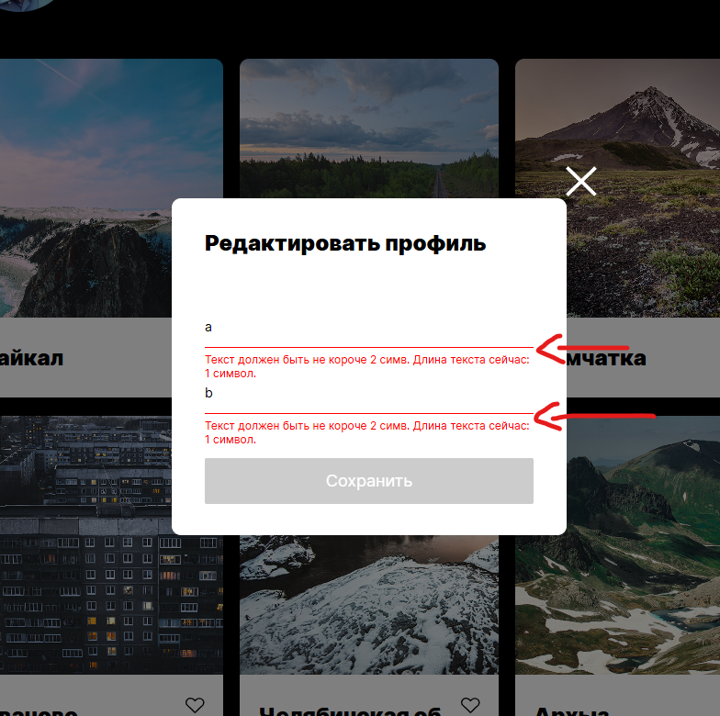
YANMESTO-5 | Окно "Редактировать профиль": отсутствие плавной анимации закрытия окна | Незначительный | Открыт | 1. Пользователь авторизован в системе 2. Открыта главная страница | 1. Нажать на кнопку редактирования профиля 2. Закрыть окно редактирование профиля | Окно плавно уходит в прозрачность согласно требованию 6:"Плавное открытие и закрытие окон" | Окно закрывается без анимации | Windows 10 Pro (22H2 | ОС 19045.6456 | x64) Opera Core (125.0.5729.58)
YANMESTO-6 | Окно "Редактировать профиль": окно закрывается при клике за его пределами | Низкий | Открыт | 1. Пользователь авторизован в системе 2. Открыта главная страница | 1. Нажать на кнопку редактирования профиля 2. Кликнуть ПКМ на область за пределами окна редактирования профиля | Окно не закрывается (т.к такой способ закрытия не указан в требованиях) | Окно закрывается | Windows 10 Pro (22H2 | ОС 19045.6456 | x64) Opera Core (125.0.5729.58)

